상품제안서
지갑형필통 (제작형) | 상품코드: S04692

 |  |  |  |  |  |  | 02-713-8555 | www.synergygift.co.kr
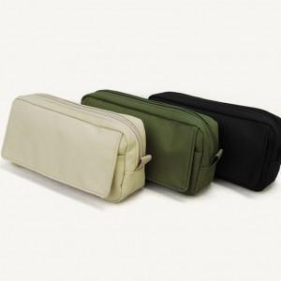

【상세/제작정보】 | <p><span style="font-size: 14pt;">※ 주문제작형으로 100개 미만 제작 불가합니다.</span></p><p><span style="font-size: 14pt;">※ 운임비 별도 발생 됩니다.</span></p>

【인쇄/포장옵션】 | 실크 / 포장지포장

【공급단가】 | 수량 | 100~ | 300~ | 1,000~ | 3,000~ | 10,000~
*VAT별도 | 베이지 | 3,900원 | 3,720원 | 3,540원 | 3,480원 | 3,360원
 | 검정 | 3,900원 | 3,720원 | 3,540원 | 3,480원 | 3,360원
 | 카키 | 3,900원 | 3,720원 | 3,540원 | 3,480원 | 3,360원

【상품 URL】 | https://www.synergygift.co.kr:443/src/goods_detail.php?gdno=6813

